画面遷移図
【画面遷移】

 | AsIs
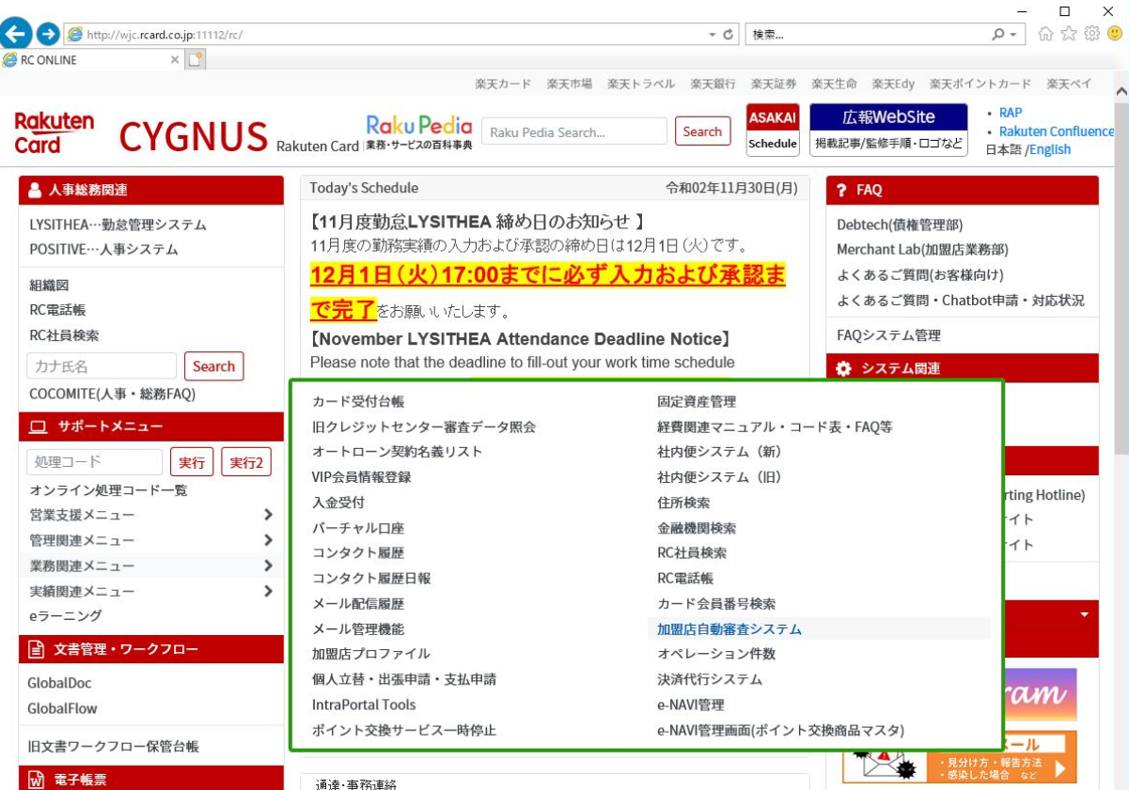

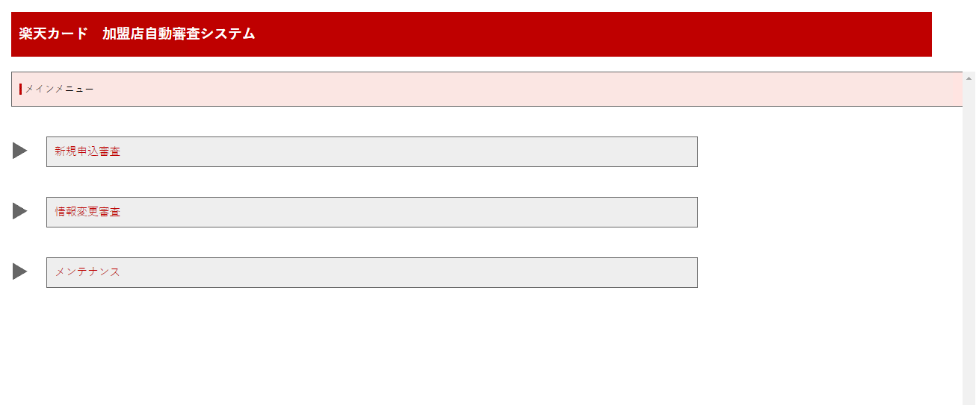

 | ToBe
 |  |  |  |  |  |  |  | ■権限がある場合

 |  |  |  |  | 同一ページ


 |  |  |  |  |  |  | OKTA token確認
 |  |  | ページ遷移 |  |  |  | SSO有

 |  |  |  |  |  | OKTA token確認
 |  |  |  |  |  | SSO無
 |  |  |  |  |  |  |  | ■権限が無い場合
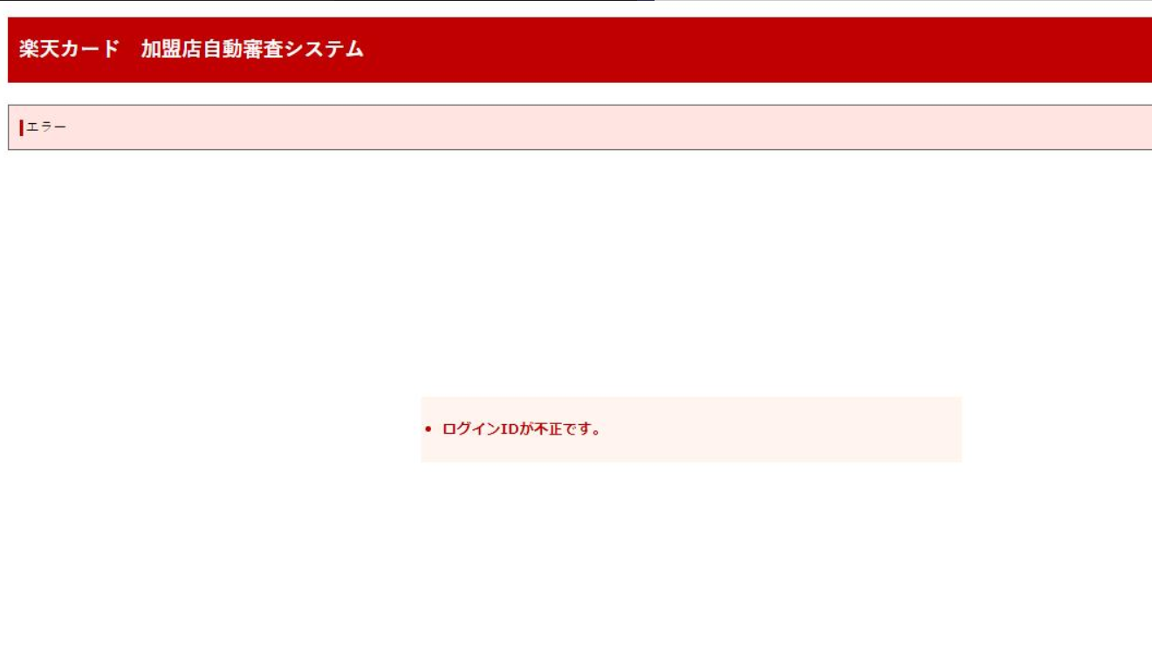
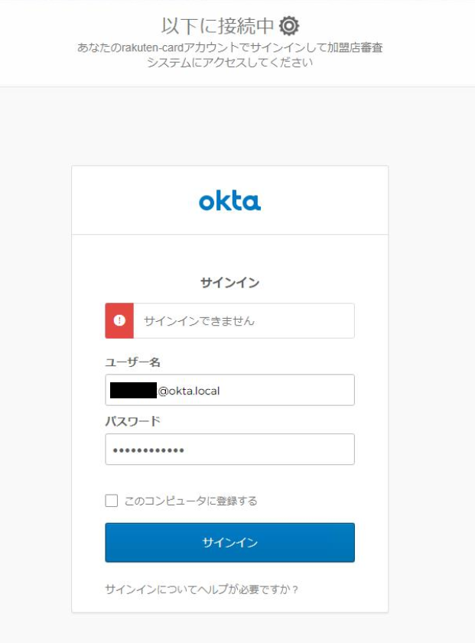
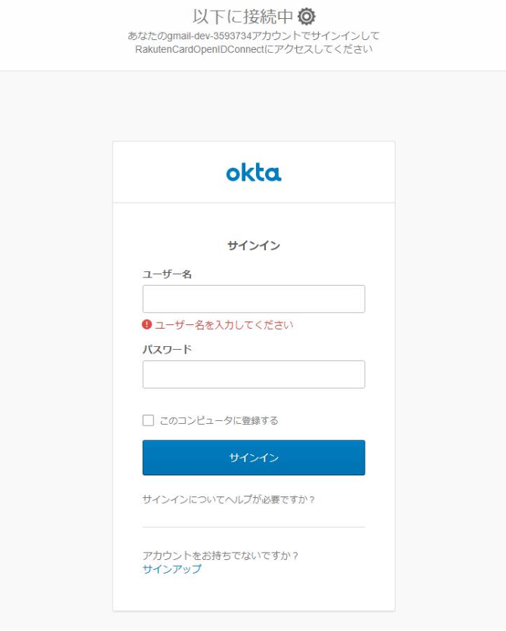

 |  |  |  | ログイン失敗時

 |  | 2020/12/08 12:00~13:00 メモ
 |  | 2020/12/08 12:00~13:00 メモ

※実装メモ
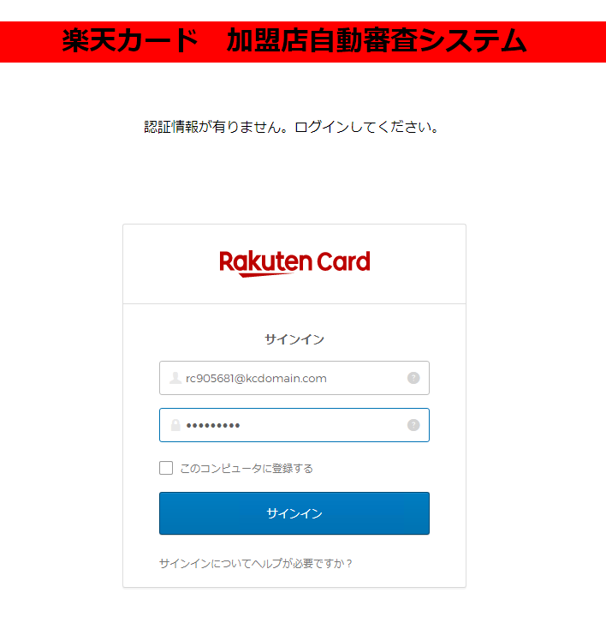

 |  |  | 認証成功時 |  |  |  |  |  |  |  | 認証失敗時
 |  |  |  | これを呼び出す |  |  |  |  |  |  |  | ログインページ出す

Index.html
 | 認証ページ |  |  |  | POST/GET
 |  | html |  |  |  | 例）GET式
 |  | javascript |  |  |  | http://xxxx.xxxxxx.xxxxx:xxxx/xxxxxxxxx/xxxxxxx/xxxxxx.xhtml&userId=rcxxxxx

 |  |  |  |  | リンクだけ呼出（後はwindows認証を経由しての動きのまま～）
 |  |  |  |  |  | http://172.17.240.47:8080/card-merchant-center/common/login
 |  |  |  |  |  | ・hidden項目として、rcxxxxxxを切り取って設定

 |  |  |  |  | 加盟店審査
 |  |  |  |  |  | index.xhtml |  |  |  | ←使わず
 |  |  |  |  |  |  | ■ | loginBackingBean.init()
 |  |  |  |  |  |  | ■ |  | userId
 |  |  |  |  |  |  | ■ | execute()
 |  |  |  |  |  |  |  |  | urlMap
 |  |  |  |  |  |  |  |  |  | ページ遷移（リダイレクト）
 |  |  |  |  |  |  |  |  |  |  |  |  |  |  | 2020/12/08 12:00~13:00 メモ
 |  |  |  |  |  |  |  |  |  |  |  |  |  |  | 2020/12/08 12:00~13:00 メモ

 |  |  |  |  |  |  |  |  |  |  |  |  | ■■
 |  |  |  |  |  |  |  |  |  | 初期ページ（main-menu.xhtml） |  |  | clientId / baseUrl ご提示お願いします。 |  |  |  |  |  | 【完了】
 |  |  |  |  |  |  |  |  |  |  |  |  | rc902698(高) / rc901142(本田) / rc213391(川野) 権限付与お願いします。

 |  |  |  |  |  |  |  |  |  |  |  |  | ■■
 |  |  |  |  |  |  |  |  |  |  |  |  | Cygnusから、http://加盟店審査/index.html を呼び出してください。

 |  |  |  |  |  |  |  |  |  |  |  |  | ■■
 |  |  |  |  |  |  |  |  |  |  |  |  | Initial, Redirect, LoginPage設定などに関しては
 |  |  |  |  |  |  |  |  |  |  |  |  | OKTAインフラ上の設定に依存されるので、 |  |  |  | 【完了】
 |  |  |  |  |  |  |  |  |  |  |  |  | 加盟店自動審査Appに設定お願いします。

 |  |  |  |  |  |  |  |  |  |  |  |  | redirect は cygnusページに遷移するのか？
 |  |  |  |  |  |  |  |  |  |  |  |  |  | No：アプリ独自なので、加盟店審査の初期ページ遷移される。
 |  |  |  |  |  |  |  |  |  |  |  |  | OKTAページ及び加盟店審査ページはIE信頼ページ登録されるのか？
 |  |  |  |  |  |  |  |  |  |  |  |  |  | 内部調整必要
 |  |  |  |  |  |  |  |  |  |  |  |  |  |  | IE設定：山本さん（ファシリティー）
 |  |  |  |  |  |  |  |  |  |  |  |  |  |  |  | 切明さん |  | ★OKTAページ設定関連は基本依頼

